关系图
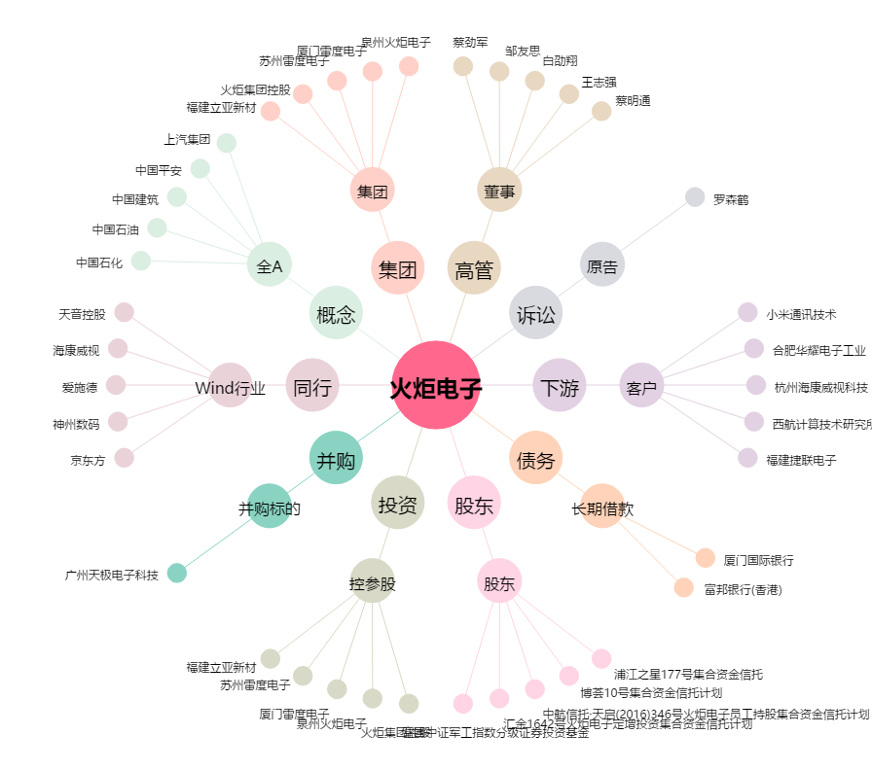
火炬电子[603678.SH] - 关系概览图

